工作表1
改造者
玩家腳色是肉體加上改造機械組裝起來，看起來有點像機械插在肉體上

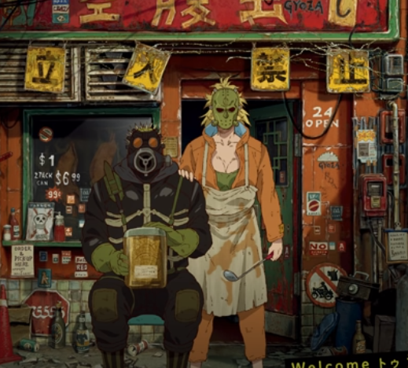
戰舞-致命節奏
玩家雙方各控制一位腳色，每次戰鬥都會有下指令時間，時間到後依順序發動指令動作
依順序執行指定動作
跟著背景音樂節拍的動作
指定動作包含往前跟後退，所以戰鬥開始雙方之間的距離會影響戰鬥結果(有些腳色指令會投擲遠距離武器)
故事背景設定為原住民10族的美術元素

力王
雙方比腕力有耐力、爆發力、蓄力、恢復力等屬性，誰扳倒對方誰就獲勝

障礙挑戰賽
所有玩家培育自己的腳色挑戰各種障礙，有些障礙是矮小的選手能偷過，其他選手要繞遠路，有些是壯的選手能撞牆通過，有些是跳高能跳過，有些河流要能游泳才通過否則要繞道或緩慢涉水過去

遠古戰爭
植物與植物之間的爭奪戰，玩家扮演上帝投資自己喜愛的植物來賺錢，把植物當作股票玩，不同種的植物有各種屬性有的善於擴增地盤，有的善於成長，有的價值很高，時間到時玩家投資的植物都會依世占率換算成錢

豬隊友大冒險
玩家扮演冒險者，在奇幻世界(布加邦嘎)中冒險，玩家在每次的冒險中都會遭遇許多事件(怪物、陷阱、機遇、寶物、野營)，通過所有事件後抵達終點就算完成一次冒險，並會獲得戰利品與經驗藉此來強化自身的腳色並再次挑戰下一個冒險。
當玩家與其他冒險者組隊冒險時，有可能受到幫助，但也可能發生被陷害、隊友戰鬥前烙跑、寶物分贓不平衡等狀態。

下一道門
類盜賊遊戲，玩家扮演冒險者，一道一道門闖關，過程中會升級、裝備、夥伴加入、經營，死後重製但保留一些進度

惡魔
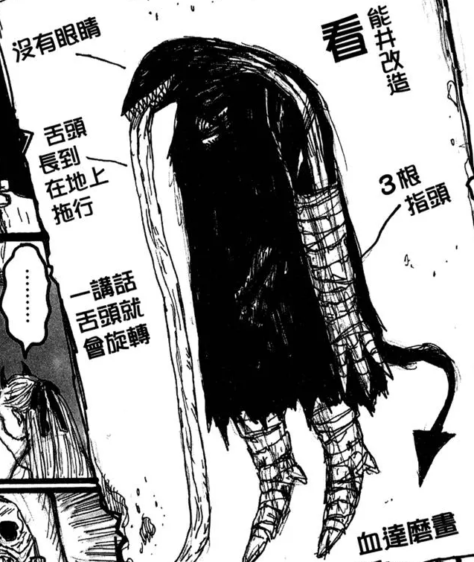

做夢遊戲
遊戲每場都是一場短暫夢境

